Requirements & Issues
Req.No. | Summary | M/O | Comment | Category | Assigned User | Primary Estimated Effort | Priority | Start Date | Due Date | Status
#1 | 消音操作 | Mandatory | 5.4.1.6 控制器应能手动消除火灾报警声信号，消声后，应点亮消音指示灯； 有新的火灾报警信号输入时，声警报信号应能重新启动，并熄灭消音指示灯。 消音是消本地声音 | Software
#2 | 声光控制 | Mandatory | 5.4.2.6 控制器应能手动消除和启动火灾声和/或光警报器的声警报信号，并能指示声警报信号的启动状态。 警报器按钮用来启动/关闭所有声光设备，对应的启动灯是用来指示系统中任一声光警报器的启动状态。 | Software
#3 | 复位操作 | Mandatory | 5.4.1.10 控制器应在 20 s 内完成复位； 复位后，仍然存在的状态及相关信息均应保持或在 20 s内重新建立 集中机在显示网络事件时是否也需要满足这个时间要求？ | Software
#4 | 监管信号 | Mandatory | 5.4.5.2 当有监管信号输入时，控制器应在 100 s 内发出与火灾报警信号有明显区别的监管报警声、光 信号；声信号应能手动消除，当有新的监管信号输入时应能再启动；光信号应保持至手动复位。 如监管信号仍存在，复位后监管报警状态应保持或在 60 s内重新建立。 | Software
#5 | 手动查询 | Mandatory | 5.4.9.3 当显示区域不足以显示全部检查信息时，应设手动查询按钮（键），每手动查询一次，只能查 询一条检查信息。 检查信息中设备类别的划分（按设备大类分，还是要具体到软件类型？） 手动查询一次，只能查询一条检查信息，如何定义“一条检查信息”？ | Software
标签
#6 | 多线控制输出 | Mandatory | 5.4.2.4 控制器应设置其它控制输出（不应少于 2 点，且不大于 6 点），用于控制火灾报警传输设备和消防联动设备等设备，并满足下述要求： a) 每一控制输出应具有可编程功能，报警区域内符合联动控制触发条件的两只火灾探测器，或一 只火灾探测器和一只手动火灾报警按钮发出火灾报警信号时，控制器应发出启动输出信号； b) 每一控制输出应有对应的绿色手动直接启动按钮（键）和红色手动直接停止按钮（键），控制 器不应采用软件方式实现手动直接启动按钮（键）和手动直接停止按钮（键）的控制功能。控 制器应具有防止手动直接启动按钮（键）和红色手动直接停止按钮（键）同时动作的措施。 理解为：多线控制点在支持手动开关的同时，也支持通过编程进行逻辑联动 独立的启停开关不能同时按下的需求，一定要求机械方式实现（停止键按下，启动键弹起）？是否可以通过设计达到同时按下不响应来实现？ 手动开关是否优先于逻辑联动？联动生效后，手动可以关闭？由后来的条件决定 多线盘上如果配置有按键锁，锁止后，是否还可以被可编程联动输出？ 多线盘通过编程进行联动输出时，是否受控制器手自动状态的影响？如果在手动状态下，是否受联动启动按钮的控制？ 5.多线输出的启停按钮，应有物理方式防止两个按键同时按下，不接受同时按下后不输出的方式 | SW&HW&ME
#7 | FABUS & FCBUS | Mandatory | FA和FC总线的数量，标准未要求和限制。可根据需求配置端口，但作为报警总线的端口，不能连接联动总线设备。反之亦然。 （2017反馈意见） 报警总线和联动总线的数量及容量，有可能会写入检测报告，会从一定程度影响系统的容量 报警总线和联动总线从接线端子上分开，但仍在一个物理回路卡上，是否可以？是必须分开的两条物理线路。 | SW&HW
#8 | FECBUS | Mandatory | 火灾自动报警系统中，火灾报警控制器（联动型）通过消防联动通信模块与消火栓系统、自动灭火系统、防排烟系统、防火卷帘监控系统、防火门监控系统、消防应急广播、消防应急照明和疏散指示系统等消防联动控制设备之间传送信息的通信线路 5.3.1.6 控制器的通信线路应采用铜质绞线或光缆连接，控制器的消防系统设备控制总线应采用独 立的通信线路，不应与消防系统报警总线、消防系统联动总线复用. C.3.2.1 消防联动通信模块应具有CAN总线标准接口、RS485标准接口两种总线通信接口。消防联 动控制设备可通过任一接口与消防联动通信模块连接，通信接口应采用接线端子的连接方式。 C.3.2.2 火灾报警控制器（联动型）与消防联动控制设备通信时，火灾报警控制器（联动型）应为 主控节点，负责接收网络内各子系统节点的上传信息，下发控制和管理信息。火灾报警控制器 （联动型）的地址编号应为1，消防联动控制设备的地址编号应为2～63。 C.3.2.3 消防联动控制设备的通信链路中，任一点断路或短路时，火灾报警控制器（联动型）与消 防联动控制设备应能正常通信。 | SW&HW
#9 | NCS通信 | Mandatory | 5.4.10.1 控制器应采用 RS485 总线接口、CAN 总线接口、RJ45 以太网接口中的一种或多种接口 同消防控制室图形显示装置通信，向消防控制室图形显示装置发送信息。通信接口应具有防脱 落措施。 C.3.1.2 火灾自动报警系统设备与消防控制室图形显示装置应采用一对一的主从通信方式，火灾自 动报警系统设备为主机，消防控制室图形显示装置为从机，如多台火灾自动报警系统设备接入 同一消防控制室图形显示装置，消防控制室图形显示装置需扩展多个接口。 5.4.10.2 当有火灾报警信号、监管报警信号、屏蔽信号、故障信号输入时，控制器应向消防控制室 图形显示装置发送输入信号的类别、名称、部位、位置、时间、工作状态（正常工作状态、火 灾报警状态、屏蔽状态以及故障状态）等信息 协议也采用FECBUS | 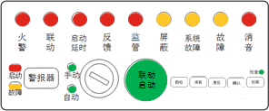 SW&HW
#10 | 操作面板 | Mandatory | 1.指示灯及对应文字的展现形式在保持总体布局、功能的前提下，可以调整其大小，形状 3.检查功能更改为由按键实现，不设操作级别，设检查指示灯。 4.钥匙设为手动档，联动启动按钮按下后系统切换为自动状态。在下一次复位后，按照钥匙的实际位置，更新系统的手自动状态。 5.联动启动按键的颜色更改为绿色。 6.屏蔽和监管仍作为可选功能。 7.指示灯及对应文字的展现形式在保持总体布局、功能的前提下，可以调整其大小，形状。 系统处于自动状态时，联动输出是否还要受联动启动按钮控制？ 手动状态下火警联动启动声光、是否需要通过联动启动按钮来控制？ 联动启动按钮，非密码方式的保护措施，是否指的是物理保护罩？ | SW&HW&ME | 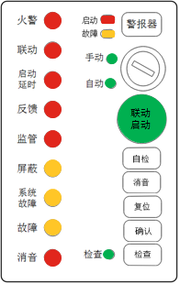
#11 | 事件确认 | Mandatory | 增加事件确认按键，对所有事件作确认（可以有全局确认和单一确认），确认后的事件带有已确认文字标识，不影响指示灯和蜂鸣器状态。确认操作与手自动操作无关。火警确认可通过操作联动启动按钮来完成，其他事件仍需做确认操作。 | Software
#12 | 调试模式 | Optional | 增加‘调试接口’，使用企业专用工具，使控制器进入调试模式， 此阶段产生的事件信息应标识为调试信息 | Software
#13 | 在线手册 | Optional | 在控制器上植入使用说明书或操作指南。 | Software
#14 | 复视显示器 | Optional | 为集中型控制器增加‘复视显示器’，尺寸大于17寸。应能通过该显示器实现集中控制器的所有功能。 | SW&HW&ME
#15 | 运行数据 存储单元 | Mandatory | 1.控制器的运行数据存储单元应为独立可拆卸结构，采用金属外壳，外壳防护等级（IP代码）不 应低于GB/T 4208中IP54的要求 2. A.1.3.2 应至少提供USB B型接口（母口）或USB C型接口（母口）进行数据导出，USB接口应支 持USB2.0标准的从机模式（Device）。 3.历史记录存放在运行数据存储单元中，无需额外的历史记录功能。（2017报批稿反馈意见） A.1.4.3 控制器运行数据存储单元应能承受标称工作电压的120％的反向工作电压1min，试验后数 据记录、存储及导出功能正常。 A.1.4.4 在火灾报警控制器断电后，控制器运行数据存储单元应自动进入保护状态，断电前存储的 数据应保持14d以上不丢失。 A.1.4.5 控制器运行数据存储单元所有接口在非使用状态下应配置有效的保护装置。 授权方式如何定义？ 控制器能否对存储单元进行读取，如果是，那么如何授权？ 存储单元被取走后，是否需要有告警提示？ 控制器是否可以额外保存一份历史记录，用于实时读取？ | SW&HW&ME
#16 | 检查功能 System Check | Mandatory | 5.4.9.1 控制器应设置独立的检查按键和检查功能状态指示灯（器），控制器处于检查功能状 态时，应点亮检查功能状态指示灯（器）。检查功能的操作不受操作级别的限制，应能通 过手动操作，显示以下信息： a) 控制器连接的所有工程设计设备类别和地址总数； b) 控制器连接的所有正常工作设备类别和地址总数； c) 控制器接收的故障设备类别和地址总数； d) 控制器已屏蔽设备的类别和地址总数。 不强制要求按总线通道显示数量（2017报批稿反馈意见） 5.4.9.2 控制器显示的工程设计设备类别和地址总数输入后，不应受 5.4.9.1 中 b)、c)、d)的总数 调整的影响。 5.4.9.3 当显示区域不足以显示全部检查信息时，应设手动查询按钮（键），每手动查询一次，只 能查询一条检查信息。 5.4.9.4 控制器处于检查功能状态时，应能显示后续接收到的火灾报警信息 | Software | 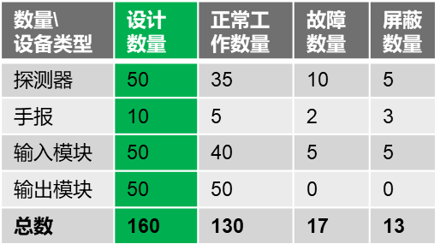
#17 | 计时误差 | Mandatory | 5.4.1.11 控制器火灾报警计时装置的日计时误差不应超过 6 s | SW&HW
#18 | 打印功能 | Optional | 使用打印机记录火灾报警 时间时，应打印出年、月、日、时、分等信息，但不能仅使用打印机记录火灾报警时间。 | Software
#19 | 屏蔽功能 | Optional | 1.控制器不应屏蔽火灾声和/或光警报器 2.屏蔽状态不应受控制器复位、开/关机等操作的影响 | Software
#20 | 试验要求 | Mandatory | 6.1.5 绝缘电阻 控制器的外部带电端子和电源插头的工作电压大于50 V时，外部带电端子和电源插头与外壳间的 绝缘电阻在正常大气条件下不应小于100 MΩ。 6.2.1 电快速瞬变脉冲群抗扰度试验 重复频率 AC 电源线 ：5×(1±0.2)KHz 6.2.7 恒定湿热（耐久）试验(不通电状态) 温度 40±2 ℃ 相对湿度 93±3% 持续时间 21d | Hardware
#21 | 产品出厂检验 | Mandatory | 企业在产品出厂前应对控制器进行下述试验项目的检验: h) 检查功能试验 i) 同消防控制室图形显示装置通信功能试验 出厂检测时增加的图形装置通信功能试验，是否表示图显是必须的产品？ | Testing

System Topography
7
使用回路通信的楼显、声光、或安防设备等以后如何连接？
报警总线和联动总线在接线上独立分开，但能否仍在同一个物理回路上？
第三方子系统通讯协议统一后，是否还需要和控制器做系统间的配接试验？

LCD
FAbus
S
H
MCP
图形显示装置

LCM
FCbus
I/M
O/M
I.O/M
DSP

SWITCH
FACP
CAN/485/Ethernet
NCM
CAN/485/Ethernet

CPU
NCM
可燃气体报警控制器

FACP
CAN/485/Ethernet
NCM
MPS
ACM
POM
应急照明控制器
电气火灾监控设备
CAN & 485
CAN & 485

防火门监控器
CAN/485/Ethernet
消防系统设备控制总线通信协议
转发所有控制器及报警子系统上的报警信息，以及FECbus上的联动信息
消防设备电源状态监控器
FECM
消防系统设备控制
总线通信协议
CAN & 485
2#
3#
4#
5#
6#
7#
62#
63#

FACP
1#
FECbus
FECM
FECM
FECM
FECM
FECM
FECM
FECM
FECM
FEC Panel
消防应急广播
消火栓系统
自动灭火系统
防火卷帘系统
防火门监控系统
防烟、排烟系统
消防应急照明和疏散指示系统
其它受消防联动控制的系统或设备

数据导出与存储格式
CRC16多项式：0xA001

 | 数据导出与存储格式
 | Field | 起始字符 | 记录总数 | Panel地址 | 类型 | 产品编号 | 数据信息 | CRC16 | 停止符
 | Bytes | 1 | 3 | 1 | 1 | 20 | n | 2 | 1 | 29
 | Data | 0X40 |  |  |  |  |  |  | 0x40

 | 数据信息格式
 | Field | 控制器编号 | 单元编号 | 设备编号 | 通道编号 | 设备类型代码 | 事件代码 | 状态代码 | 年 | 月 | 日 | 时 | 分 | 秒
 | Bytes | 1 | 1 | 1 | 1 | 2 | 2 | 2 | 1 | 1 | 1 | 1 | 1 | 1 | 16
 | Data

 | 数据导出命令格式
 | Field | 起始字符 | 数据导出装置识别码 | 版本号 | 地址 | 类型 | 命令长度 | 命令数据 | CRC16 | 停止符
 | Bytes | 1 | 8 | 1 | 1 | 1 | 1 | 1 | 2 | 1
 | Data | 0X40 |  | 2 | 0x7E | 0x7F |  |  |  | 0x40

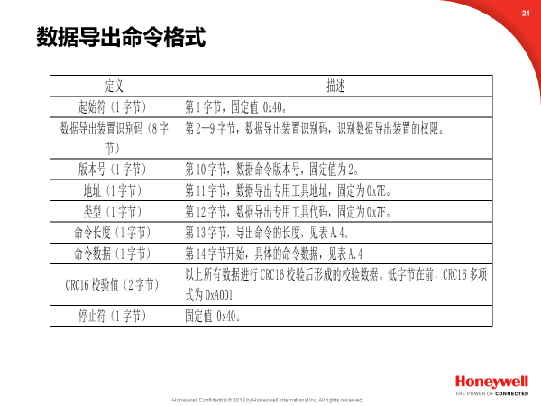

 |  |  |  |  | 命令定义 | 命令说明 | 命令长度 | 命令数据
 |  |  |  |  | 数据读 | 读控制器运行数据存储单元1条数据 | 1 | 1
 |  |  |  |  | 数据重发 | 接收信息错误、超时，要求数据重新发送 | 1 | 2
 |  |  |  |  | 数据读首火警信息 | 读控制器运行数据存储单元1条首火警数据 | 1 | 3
 |  |  |  |  | 数据读火警信息 | 读控制器运行数据存储单元1条火警数据 | 1 | 4

消防系统设备控制总线通信协议
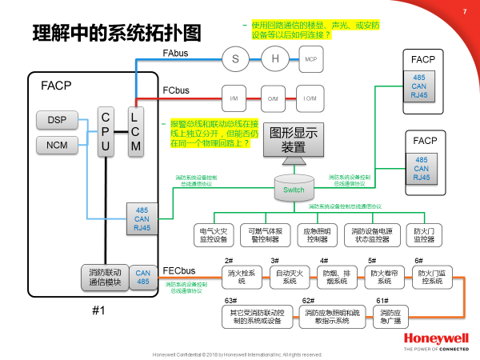
消防控制室图形显示装 置的通信方式（RS485/CAN/RJ45）
1. 消防系统设备控制总线中采用请求/应答模式的应用层报文传输协议， 它在连接至不同类型总线或网络的设备之间通过一组功能代码提供规定的服务。 2. 火灾自动报警系统设备与消防控制室图形显示装置应采用一对一的主从通信方式， 火灾自动报警系统设备为主机，消防控制室图形显示装置为从机

消防联动设备的通信方式(CAN/RS485)
1.火灾报警控制器（联动型）应为主控节点，负责接收网络内各子系统节点的上传信息，下发控制和管理信息.火灾报警控制器（联动型）的地址编号应为1，消防联动控制设备的地址编号应为2～63 2.消防联动控制设备的通信链路中，任一点断路或短路时，火灾报警控制器（联动型）与消防联动控制设备应能正常通信
消防系统设备控制总线FECbus（fire system equipment control bus） 火灾自动报警系统中，火灾报警控制器（联动型）通过消防联动通信模块与消火栓系统、自动灭火系统、防排烟系统、防火卷帘监控系统、防火门监控系统、消防应急广播、消防应急照明和疏散指示系统等消防联动控制设备之间传送信息的通信线路。

协议报文
帧类型名称 | 报文头 |  |  |  |  |  |  | 报文
 | 帧类型 | 目标地址 | 优先级 | 源地址 | 报文编号 | 分组编号 | 数据长度 | 数据0 | 数据1 | 数据2 | 数据3 | 数据4 | 数据5 | 数据6 | 数据7 | 校验0 | 校验1
请求帧 | 00h | XXh | 0Xh | XXh | XXh | 00h | 0Xh | 功能码 | 数据 | 数据 | 数据 | 数据 | 数据 | 数据 | 数据 | CRC0 | CRC1
应答帧 | 01h | XXh | 03h | XXh | XXh | XXh | 0Xh | 数据 | 数据 | 数据 | 数据 | 数据 | 数据 | 数据 | 数据 | CRC0 | CRC1
状态应答帧 | 01h | XXh | 03h | XXh | XXh | 00h | 02h | 0Fh | 应答码 | —— | —— | —— | —— | —— | —— | CRC0 | CRC1
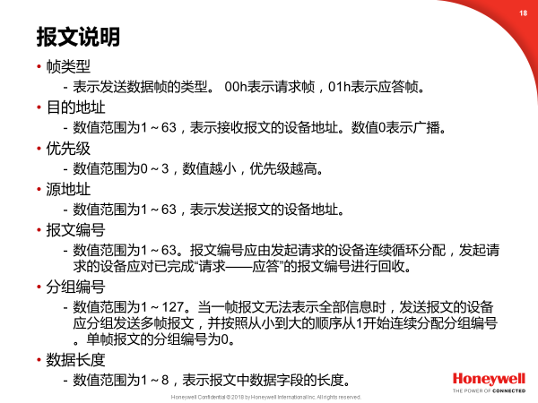

设置数据帧与应答：火灾报警控制器（联动型）发送给消防联动控制设备的设置数据帧

 |  |  | 设置数据帧

功能码数值 | 报文名称 | 报文头 |  |  |  |  |  |  | 报文
 |  | 帧类型 | 目标地址 | 优先级 | 源地址 | 报文编号 | 分组编号 | 数据长度 | 数据0 | 数据1 | 数据2 | 数据3 | 数据4 | 数据5 | 数据6 | 数据7 | 校验0 | 校验1
0 | 同步系统节拍 | 00H | XXH | 00H | 01H | 00H | 00H | 01H | 00H | —— | —— | —— | —— | —— | —— | —— | CRC0 | CRC1
1 | 系统复位 | 00H | XXH | 01H | 01H | XXH | 00H | 02H | 01H | 控制器编号 | —— | —— | —— | —— | —— | —— | CRC0 | CRC1
2 | 系统消音 | 00H | XXH | 01H | 01H | XXH | 00H | 02H | 02H | 控制器编号 | —— | —— | —— | —— | —— | —— | CRC0 | CRC1
3 | 系统自检 | 00H | XXH | 03H | 01H | XXH | 00H | 02H | 03H | 控制器编号 | —— | —— | —— | —— | —— | —— | CRC0 | CRC1
4 | 广播时钟 | 00H | XXH | 03H | 01H | XXH | 00H | 08H | 04H | 控制器编号 | 年 | 月 | 日 | 时 | 分 | 秒 | CRC0 | CRC1
5 | 通告紧急事件 | 00H | XXH | 01H | 01H | XXH | 01H | 08H | 05H | 控制器编号 | 单元编号 | 设备编号 | 通道编号 | 设备类型代码 | 设备类型代码 | 事件代码 | CRC0 | CRC1
 |  |  |  |  |  |  |  |  |  |  |  |  |  | 0 | 1 | 0
 |  | 00H | XXH | 01H | 01H | XXH | 02H | 08H | 事件代码 | 状态代码0 | 状态代码1 | 年 | 月 | 日 | 时 | 分 | CRC0 | CRC1
 |  |  |  |  |  |  |  |  | 1
 |  | 00H | XXH | 01H | 01H | XXH | 03H | 01H | 秒 | —— | —— | —— | —— | —— | —— | —— | CRC0 | CRC1
 |  | 00H | XXH | 01H | 01H | XXH | 00H | 02H | 0FH | 00H | —— | —— | —— | —— | —— | —— | CRC0 | CRC1 | 结束帧的报文编号是否与发送报文一致？
6 | 通告一般事件 | 00H | XXH | 03H | 01H | XXH | 01H | 08H | 06H | 控制器编号 | 单元编号 | 设备编号 | 通道编号 | 设备类型代码 | 设备类型代码 | 事件代码 | CRC0 | CRC1
 |  |  |  |  |  |  |  |  |  |  |  |  |  | 0 | 1 | 0
 |  | 00H | XXH | 03H | 01H | XXH | 02H | 08H | 事件代码 | 状态代码0 | 状态代码1 | 年 | 月 | 日 | 时 | 分 | CRC0 | CRC1
 |  |  |  |  |  |  |  |  | 1
 |  | 00H | XXH | 03H | 01H | XXH | 03H | 01H | 秒 | —— | —— | —— | —— | —— | —— | —— | CRC0 | CRC1
 |  | 00H | XXH | 03H | 01H | XXH | 00H | 02H | 0FH | 00H | —— | —— | —— | —— | —— | —— | CRC0 | CRC1
注1：广播类目标地址为00H时，表示全系统广播，如果不为00H，表示对目标地址广播。
注2：设备类型代码可查表C.15
注3：控制器编号为00H时，表示对目标地址的所有控制器广播。
注4：紧急事件包括：火警下传、启动命令、停止命令、更改控制方式；一般事件包括：故障、屏蔽等事件。事件代码可查表C.16。
注5：状态代码可查表C.17
 |  |  |  |  |  |  |  |  |  |  |  |  | 结束帧的报文编号是否与发送报文一致？
 |  |  | 设置应答数据帧

功能码数值 | 报文名称 | 报文头 |  |  |  |  |  |  | 报文
 |  | 帧类型 | 目标地址 | 优先级 | 源地址 | 报文编号 | 分组编号 | 数据长度 | 数据0 | 数据1 | 数据2 | 数据3 | 数据4 | 数据5 | 数据6 | 数据7 | 校验0 | 校验1
0 | 同步系统节拍应答 | 01H | 01H | 03H | XXH | XXH | 00H | 01H | 00H | —— | —— | —— | —— | —— | —— | —— | CRC0 | CRC1
1 | 系统复位应答 | 01H | 01H | 03H | XXH | XXH | 00H | 01H | 01H | —— | —— | —— | —— | —— | —— | —— | CRC0 | CRC1
2 | 系统消音应答 | 01H | 01H | 03H | XXH | XXH | 00H | 01H | 02H | —— | —— | —— | —— | —— | —— | —— | CRC0 | CRC1
3 | 系统自检应答 | 01H | 01H | 03H | XXH | XXH | 00H | 01H | 03H | —— | —— | —— | —— | —— | —— | —— | CRC0 | CRC1
4 | 广播时钟 | 01H | 01H | 03H | XXH | XXH | 00H | 01H | 04H | —— | —— | —— | —— | —— | —— | —— | CRC0 | CRC1
 | 应答
5 | 通告紧急事件应答 | 01H | 01H | 03H | XXH | XXH | 00H | 01H | 05H | —— | —— | —— | —— | —— | —— | —— | CRC0 | CRC1
6 | 通告一般事件应答 | 01H | 01H | 03H | XXH | XXH | 00H | 01H | 06H | —— | —— | —— | —— | —— | —— | —— | CRC0 | CRC1
15 | 状态应答 | 01H | 01H | 03H | XXH | XXH | 00H | 02H | 0FH | 状态应答码 | —— | —— | —— | —— | —— | —— | CRC0 | CRC1
注：状态应答码： 1-CRC校验错；2-无效服务请求；3-单元故障；4-系统忙；5-未识别命令；6-地址不存在；7-参数错误。

 |  |  |  |  |  |  |  |  |  |  | 应答帧的报文编号是否与发送报文一致？ 应答只针对报文，而不是针对某一帧数据？

通告数据帧与应答：消防联动控制设备发送给火灾报警控制器（联动型）的通告数据帧

 |  |  | 通告数据帧

功能码数值 | 报文名称 | 报文头 |  |  |  |  |  |  | 报文
 |  | 帧类型 | 目标地址 | 优先级 | 源地址 | 报文编号 | 分组编号 | 数据长度 | 数据0 | 数据1 | 数据2 | 数据3 | 数据4 | 数据5 | 数据6 | 数据7 | 校验0 | 校验1
17 | 通告紧急事件 | 00H | 01H | 01H | XXH | XXH | 01H | 08H | 11H | 控制器编号 | 单元编号 | 设备编号 | 通道编号 | 设备类型代码0 | 设备类型代码1 | 事件代码0 | CRC0 | CRC1
 |  | 00H | 01H | 01H | XXH | XXH | 02H | 08H | 事件代码1 | 状态代码0 | 状态代码1 | 年 | 月 | 日 | 时 | 分 | CRC0 | CRC1
 |  | 00H | 01H | 01H | XXH | XXH | 03H | 01H | 秒 | —— | —— | —— | —— | —— | —— | —— | CRC0 | CRC1
 |  | 00H | 01H | 01H | XXH | XXH | 00H | 02H | 0FH | 00H | —— | —— | —— | —— | —— | —— | CRC0 | CRC1
18 | 通告一般事件 | 00H | 01H | 03H | XXH | XXH | 01H | 07H | 12H | 控制器编号 | 单元编号 | 设备编号 | 通道编号 | 设备类型代码0 | 设备类型代码1 | 事件代码0 | CRC0 | CRC1
 |  | 00H | 01H | 03H | XXH | XXH | 02H | 08H | 事件代码1 | 状态代码0 | 状态代码 | 年 | 月 | 日 | 时 | 分 | CRC0 | CRC1
 |  |  |  |  |  |  |  |  |  |  | 1
 |  | 00H | 01H | 03H | XXH | XXH | 03H | 01H | 秒 | —— | —— | —— | —— | —— | —— | —— | CRC0 | CRC1
 |  | 00H | 01H | 03H | XXH | XXH | 00H | 02H | 0FH | 00H | —— | —— | —— | —— | —— | —— | CRC0 | CRC1
19 | 通告心跳 | 00H | 01H | 03H | XXH | XXH | 00H | 01H | 13H | —— | —— | —— | —— | —— | —— | —— | CRC0 | CRC1
注1：设备类型代码可查表C.15
注2：紧急事件包括：火警通告、启动命令、停止命令、更改控制方式；一般事件包括：故障、屏蔽等事件。事件代码可查表C.16。
注3：状态代码可查表C.17

 |  |  | 通告应答数据帧

功能码数值 | 报文名称 | 报文头 |  |  |  |  |  |  | 报文
 |  | 帧类型 | 目标地址 | 优先级 | 源地址 | 报文编号 | 分组编号 | 数据长度 | 数据0 | 数据1 | 数据2 | 数据3 | 数据4 | 数据5 | 数据6 | 数据7 | 校验0 | 校验1
17 | 通告紧急事件应答 | 01H | XXH | 01H | 01H | XXH | 00H | 01H | 11H | —— | —— | —— | —— | —— | —— | —— | CRC0 | CRC1
18 | 通告一般事件应答 | 01H | XXH | 03H | 01H | XXH | 00H | 01H | 12H | —— | —— | —— | —— | —— | —— | —— | CRC0 | CRC1
15 | 状态应答 | 01H | XXH | 03H | 01H | XXH | 00H | 02H | 0FH | 状态应答码 | —— | —— | —— | —— | —— | —— | CRC0 | CRC1
注：状态应答码： 1-CRC校验错；2-无效服务请求；3-单元故障；4-系统忙；5-未识别命令；6-地址不存在；7-参数错误。

查询数据帧与应答：火灾报警控制器（联动型）发送给消防联动控制设备的查询数据帧

 |  |  | 查询数据帧

功能码数值 | 报文名称 | 报文头 |  |  |  |  |  |  | 报文
 |  | 帧类型 | 目标地址 | 优先级 | 源地址 | 报文编号 | 分组编号 | 数据长度 | 数据0 | 数据1 | 数据2 | 数据3 | 数据4 | 数据5 | 数据6 | 数据7 | 校验0 | 校验1
33 | 设备巡检 | 00H | XXH | 02H | 01H | XXH | 00H | 01H | 21H | —— | —— | —— | —— | —— | —— | —— | CRC0 | CRC1
34 | 查设备状态 | 00H | XXH | 02H | 01H | XXH | 00H | 01H | 22H | 控制器编号 | 单元编号 | 设备编号 | —— | —— | —— | —— | CRC0 | CRC1
 |  |  |  |  |  |  |  | /
 |  |  |  |  |  |  |  | 02H
 |  |  |  |  |  |  |  | /
 |  |  |  |  |  |  |  | 03H
 |  |  |  |  |  |  |  | /
 |  |  |  |  |  |  |  | 04H
35 | 查设备配置 | 00H | XXH | 02H | 01H | XXH | 00H | 01H | 23H | 控制器编号 | 单元编号 | 设备编号 | —— | —— | —— | —— | CRC0 | CRC1
 |  |  |  |  |  |  |  | /
 |  |  |  |  |  |  |  | 02H
 |  |  |  |  |  |  |  | /
 |  |  |  |  |  |  |  | 03H
 |  |  |  |  |  |  |  | /
 |  |  |  |  |  |  |  | 04H
36 | 查设备标识 | 00H | XXH | 02H | 01H | XXH | 00H | 01H | 24H | 控制器编号 | 单元编号 | 设备编号 | —— | —— | —— | —— | CRC0 | CRC1
 |  |  |  |  |  |  |  | /
 |  |  |  |  |  |  |  | 02H
 |  |  |  |  |  |  |  | /
 |  |  |  |  |  |  |  | 03H
 |  |  |  |  |  |  |  | /
 |  |  |  |  |  |  |  | 04H
37 | 查设备参量 | 00H | XXH | 02H | 01H | XXH | 00H | 05H | 25H | 控制器编号 | 单元编号 | 设备编号 | 通道编号 | —— | —— | —— | CRC0 | CRC1
38 | 查设备注释 | 00H | XXH | 02H | 01H | XXH | 00H | 04H | 26H | 控制器编号 | 单元编号 | 设备编号 | —— | —— | —— | —— | CRC0 | CRC1
39 | 查设备编程 | 00H | XXH | 02H | 01H | XXH | 00H | 04H | 27H | 控制器编号 | 单元编号 | 设备编号 | —— | —— | —— | —— | CRC0 | CRC1
40 | 查注册登记信息 | 00H | XXH | 02H | 01H | XXH | 00H | 03H | 28H | 控制器编号 | 单元编号 | —— | —— | —— | —— | —— | CRC0 | CRC1
41 | 查设备当前事件 | 00H | XXH | 02H | 01H | XXH | 00H | 02H | 29H | 控制器编号 | 事件代码 | —— | —— | —— | —— | —— | CRC0 | CRC1
42 | 查设备历史事件 | 00H | XXH | 02H | 01H | XXH | 00H | 05H | 2AH | 控制器编号 | 事件代码 | 起始年 | 起始月 | 起始日 | —— | —— | CRC0 | CRC1
43 | 停止查询设备事件 | 00H | XXH | 02H | 01H | XXH | 00H | 01H | 2BH | 控制器编号 | —— | —— | —— | —— | —— | —— | CRC0 | CRC1
44 | 查FECbus协议版本号 | 00H | XXH | 02H | 01H | XXH | 00H | 01H | 2CH | —— | —— | —— | —— | —— | —— | —— | CRC0 | CRC1
注1：查设备状态数据帧的长度为01H时，控制器编号、单元编号和设备编号为空，表示查询指定地址的设备的状态；数据长度为02H时，单元编号和设备编号为空，表示查询指定地址指定控制器的状态；数据长度为03H时，设备编号为空，表示查询指定地址指定控制器指定单元的状态；数据长度为04H时，表示指定地址指定控制器指定单元指定设备的状态。
注2：查设备配置数据帧的数据长度为01H时，控制器编号、单元编号和设备编号为空，表示查询指定地址连接的控制器数目；数据长度为02H时，单元编号和设备编号为空，表示查询指定地址指定控制器连接的单元的数目；数据长度为03H时，设备编号为空，表示查询指定地址指定控制器指定单元连接的设备的数目；数据长度为04H时，表示查询指定地址指定控制器指定单元指定设备的通道数目。
注3：查设备标识数据帧的长度为01H时，控制器编号、单元编号和设备编号为空，表示查询指定地址的设备的标识；数据长度为02H时，单元编号和设备编号为空，表示查询指定地址指定控制器的标识；数据长度为03H时，设备编号为空，表示查询指定地址指定控制器指定单元的标识；数据长度为04H时，表示指定地址指定控制器指定单元指定设备的标识。
注4：事件代码可查表C.16，事件代码为0时表示查询全部事件信息。

 |  |  | 单帧查询应答数据帧

功能码数值 | 报文名称 | 报文头 |  |  |  |  |  |  | 报文
 |  | 帧类型 | 目标地址 | 优先级 | 源地址 | 报文编号 | 分组编号 | 数据长度 | 数据0 | 数据1 | 数据2 | 数据3 | 数据4 | 数据5 | 数据6 | 数据7 | 校验0 | 校验1
33 | 设备巡检应答 | 01H | 01H | 03H | XXH | XXH | 00H | 01H | 21H | —— | —— | —— | —— | —— | —— | —— | CRC0 | CRC1
34 | 查设备状态应答 | 01H | 01H | 03H | XXH | XXH | 00H | 03H | 22H | 状态代码0 | 状态代码1 | —— | —— | —— | —— | —— | CRC0 | CRC1
35 | 查设备配置应答 | 01H | 01H | 03H | XXH | XXH | 00H | 03H | 23H | 配置代码0 | 配置代码1 | —— | —— | —— | —— | —— | CRC0 | CRC1
36 | 查设备标识应答 | 01H | 01H | 03H | XXH | XXH | 00H | 08H | 24H | 标识代码0 | 标识代码1 | 标识代码2 | 标识代码3 | 标识代码4 | 标识代码5 | 标识代码6 | CRC0 | CRC1
37 | 查设备参量应答 | 01H | 01H | 03H | XXH | XXH | 00H | 04H | 25H | 参量类型代码 | 参量数值0 | 参量数值1 | —— | —— | —— | —— | CRC0 | CRC1
43 | 停止查询设备事件应答 | 01H | 01H | 03H | XXH | XXH | 00H | 01H | 2BH | —— | —— | —— | —— | —— | —— | —— | CRC0 | CRC1
44 | 查FECbus协议版本号应答 | 01H | 01H | 03H | XXH | XXH | 00H | 03H | 2CH | 协议版本号0 | 协议版本号1 | —— | —— | —— | —— | —— | CRC0 | CRC1
15 | 状态应答 | 01H | 01H | 03H | XXH | XXH | 00H | 02H | 0FH | 状态应答码 | —— | —— | —— | —— | —— | —— | CRC0 | CRC1
注1：状态代码、配置代码、标识代码、参量数值按照低位字节到高位字节的顺序传送。
注2：状态代码可查表C.17，参量类型代码可查表C.18，标识代码由制造商规定。
注3：配置代码返回查询目标设备的数量。
注4：状态应答码： 1-CRC校验错；2-无效服务请求；3-单元故障；4-系统忙；5-未识别命令；6-地址不存在；7-参数错误。

 |  |  | 查询设备注释应答数据帧

功能码数值 | 报文名称 | 报文头 |  |  |  |  |  |  | 报文
 |  | 帧类型 | 目标地址 | 优先级 | 源地址 | 报文编号 | 分组编号 | 数据长度 | 数据0 | 数据1 | 数据2 | 数据3 | 数据4 | 数据5 | 数据6 | 数据7 | 校验0 | 校验1
38 | 查设备注释应答1 | 01H | 01H | 03H | XXH | XXH | 00H | 08H | 26H | 控制器编号 | 单元编号 | 设备编号 | 注释字节数 | X[0] | X[1] | X[2] | CRC0 | CRC1
 |  |  |  |  |  |  | /
 |  |  |  |  |  |  | 01H
 | 查设备注释应答2 | 01H | 01H | 03H | XXH | XXH | 02H | 08H | X[3] | X[4] | X[5] | X[6] | X[7] | X[8] | X[9] | X[10] | CRC0 | CRC1
 | … | … | … | … | … | … | … | 08H | … | … | … | … | … | … | … | … | CRC0 | CRC1
 | 查设备注释应答n | 01H | 01H | 03H | XXH | XXH | n | XXH | X[(n-2)*8+3] | X[(n-2)*8+4] | X[(n-2)*8+5] | … | … | … | … | … | CRC0 | CRC1
 | 分组报文结束 | 01H | 01H | 03H | XXH | XXH | 00H | 02H | 0FH | 00H | —— | —— | —— | —— | —— | —— | CRC0 | CRC1
15 | 状态应答 | 01H | 01H | 03H | XXH | XXH | XXH | 02H | 0FH | 状态应答码 | —— | —— | —— | —— | —— | —— | CRC0 | CRC1
注1：注释字节数不大于3时，应答数据帧为单帧报文，分组编号为00H，不发送分组报文结束帧；注释字节数大于3时，应答数据报文为多帧报文，分组编号从01H开始升序编号，查设备注释应答帧发送结束后，发送分组报文结束帧；注释采用Unicode编码。
注2：状态应答码： 1-CRC校验错；2-无效服务请求；3-单元故障；4-系统忙；5-未识别命令；6-地址不存在；7-参数错误。

 |  |  | 查设备编程应答数据帧

功能码数值 | 报文名称 | 报文头 |  |  |  |  |  |  | 报文
 |  | 帧类型 | 目标地址 | 优先级 | 源地址 | 报文编号 | 分组编号 | 数据长度 | 数据0 | 数据1 | 数据2 | 数据3 | 数据4 | 数据5 | 数据6 | 数据7 | 校验0 | 校验1
39 | 查设备编程应答1 | 01H | 01H | 03H | XXH | XXH | 00H | 08H | 27H | 控制器编号 | 单元编号 | 设备编号 | 编程字节数 | X[0] | X[1] | X[2] | CRC0 | CRC1
 |  |  |  |  |  |  | /
 |  |  |  |  |  |  | 01H
 | 查设备编程应答2 | 01H | 01H | 03H | XXH | XXH | 02H | 08H | X[3] | X[4] | X[5] | X[6] | X[7] | X[8] | X[9] | X[10] | CRC0 | CRC1
 | … | … | … | … | … | … | … | 08H | … | … | … | … | … | … | … | … | CRC0 | CRC1
 | 查设备编程应答n | 01H | 01H | 03H | XXH | XXH | n | XXH | X[(n-2)*8+3] | X[(n-2)*8+4] | X[(n-2)*8+5] | … | … | … | … | … | CRC0 | CRC1
 | 分组报文结束 | 01H | 01H | 03H | XXH | XXH | 00H | 02H | 0FH | 00H | —— | —— | —— | —— | —— | —— | CRC0 | CRC1
15 | 状态应答 | 01H | 01H | 03H | XXH | XXH | XXH | 02H | 0FH | 状态应答码 | —— | —— | —— | —— | —— | —— | CRC0 | CRC1
注1：编程字节数不大于3时，应答数据帧为单帧报文，分组编号为00H，不发送分组报文结束帧；编程字节数大于3时，应答数据报文为多帧报文，分组编号从01H开始升序编号，查设备编程应答帧发送结束后，发送分组报文结束帧。
注2：状态应答码： 1-CRC校验错；2-无效服务请求；3-单元故障；4-系统忙；5-未识别命令；6-地址不存在；7-参数错误。

 |  |  | 查设备注册信息应答数据帧

功能码数值 | 报文名称 | 报文头 |  |  |  |  |  |  | 报文
 |  | 帧类型 | 目标地址 | 优先级 | 源地址 | 报文编号 | 分组编号 | 数据长度 | 数据0 | 数据1 | 数据2 | 数据3 | 数据4 | 数据5 | 数据6 | 数据7 | 校验0 | 校验1
40 | 查设备注册信息应答1 | 01H | 01H | 03H | XXH | XXH | 00H | 08H | 28H | 控制器编号 | 单元编号 | 设备编号 | 注册字节数 | X[0] | X[1] | X[2] | CRC0 | CRC1
 |  |  |  |  |  |  | /
 |  |  |  |  |  |  | 01H
 | 查设备注册信息应答2 | 01H | 01H | 03H | XXH | XXH | 02H | 08H | X[3] | X[4] | X[5] | X[6] | X[7] | X[8] | X[9] | X[10] | CRC0 | CRC1
 | … | … | … | … | … | … | … | 08H | … | … | … | … | … | … | … | … | CRC0 | CRC1
 | 查设备注册信息应答n | 01H | 01H | 03H | XXH | XXH | n | XXH | X[(n-2)*8+3] | X[(n-2)*8+4] | X[(n-2)*8+5] | … | … | … | … | … | CRC0 | CRC1
 | 分组报文结束 | 01H | 01H | 03H | XXH | XXH | 00H | 02H | 0FH | 00H | —— | —— | —— | —— | —— | —— | CRC0 | CRC1
15 | 状态应答 | 01H | 01H | 03H | XXH | XXH | XXH | 02H | 0FH | 状态应答码 | —— | —— | —— | —— | —— | —— | CRC0 | CRC1
注1：注册字节数不大于3时，应答数据帧为单帧报文，分组编号为00H，不发送分组报文结束帧；注册字节数大于3时，应答数据报文为多帧报文，分组编号从01H开始升序编号，查设备注册应答帧发送结束后，发送分组报文结束帧。
注2：状态应答码： 1-CRC校验错；2-无效服务请求；3-单元故障；4-系统忙；5-未识别命令；6-地址不存在；7-参数错误。

 |  |  | 查设备当前事件应答数据帧

功能码数值 | 报文名称 | 报文头 |  |  |  |  |  |  | 报文
 |  | 帧类型 | 目标地址 | 优先级 | 源地址 | 报文编号 | 分组编号 | 数据长度 | 数据0 | 数据1 | 数据2 | 数据3 | 数据4 | 数据5 | 数据6 | 数据7 | 校验0 | 校验1
41 | 查设备当前事件应答1 | 01H | 01H | 03H | XXH | XXH | 01H | 08H | 29H | 控制器编号 | 单元编号 | 设备编号 | 通道编号 | 设备类型代码0 | 设备类型代码1 | 事件代码0 | CRC0 | CRC1
 | 查设备当前事件应答2 | 01H | 01H | 03H | XXH | XXH | 02H | 08H | 事件代码1 | 状态代码0 | 状态代码1 | 年 | 月 | 日 | 时 | 分 | CRC0 | CRC1
 | 查设备当前事件应答3 | 01H | 01H | 03H | XXH | XXH | 03H | 01H | 秒 | —— | —— | —— | —— | —— | —— | —— | CRC0 | CRC1
 | 全部事件发送结束 | 01H | 01H | 03H | XXH | XXH | 00H | 02H | 0FH | 00H | —— | —— | —— | —— | —— | —— | CRC0 | CRC1
15 | 状态应答 | 01H | 01H | 03H | XXH | XXH | XXH | 02H | 0FH | 状态应答码 | —— | —— | —— | —— | —— | —— | CRC0 | CRC1
注1：应答数据报文为多帧报文，查设备当前事件应答帧发送结束后，发送分组报文结束帧。
注2：设备类型代码可查表C.15
注3：状态应答码： 1-CRC校验错；2-无效服务请求；3-单元故障；4-系统忙；5-未识别命令；6-地址不存在；7-参数错误。
注4：事件发送时间的年值为事件发生的年份减2000。

 |  |  | 查设备历史事件应答数据帧

功能码数值 | 报文名称 | 报文头 |  |  |  |  |  |  | 报文
 |  | 帧类型 | 目标地址 | 优先级 | 源地址 | 报文编号 | 分组编号 | 数据长度 | 数据0 | 数据1 | 数据2 | 数据3 | 数据4 | 数据5 | 数据6 | 数据7 | 校验0 | 校验1
42 | 查设备历史事件应答1 | 01H | 01H | 03H | XXH | XXH | 01H | 08H | 2AH | 控制器编号 | 单元编号 | 设备编号 | 通道编号 | 设备类型代码0 | 设备类型代码1 | 事件代码0 | CRC0 | CRC1
 | 查设备历史事件应答2 | 01H | 01H | 03H | XXH | XXH | 02H | 08H | 事件代码1 | 状态代码0 | 状态代码1 | 年 | 月 | 日 | 时 | 分 | CRC0 | CRC1
 | 查设备历史事件应答3 | 01H | 01H | 03H | XXH | XXH | 03H | 01H | 秒 | —— | —— | —— | —— | —— | —— | —— | CRC0 | CRC1
 | 全部事件发送结束 | 01H | 01H | 03H | XXH | XXH | 00H | 02H | 0FH | 00H | —— | —— | —— | —— | —— | —— | CRC0 | CRC1
15 | 状态应答 | 01H | 01H | 03H | XXH | XXH | XXH | 02H | 0FH | 状态应答码 | —— | —— | —— | —— | —— | —— | CRC0 | CRC1
注1：应答数据报文为多帧报文，查设备历史事件应答帧发送结束后，发送分组报文结束帧。
注2：设备类型代码可查表C.15
注3：状态应答码： 1-CRC校验错；2-无效服务请求；3-单元故障；4-系统忙；5-未识别命令；6-地址不存在；7-参数错误。
注4：事件发送时间的年值为事件发生的年份减2000。

协议报文在串口上封装
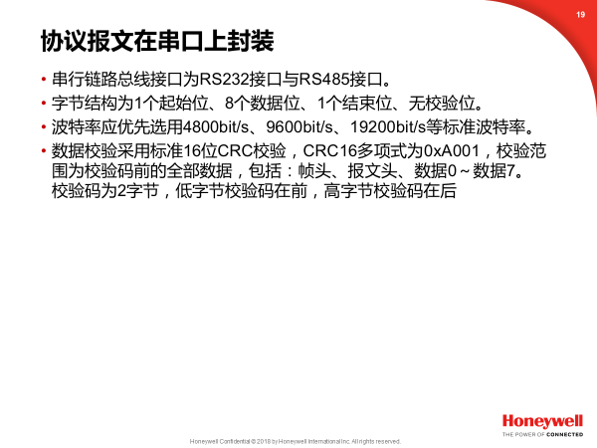

FECbus | 帧头 | 报文头 |  |  |  |  |  |  | 报文 |  | 帧尾
数据格式 |  | 帧类型 | 目标地址 | 优先级(PA) | 源地址 | 报文编号 | 分组编号 | 数据长度 | 数据0～数据7 | 校验0～校验1
 |  | (FT) | (DA) |  | (SA) | (MN) | (TN) | (DLC)
串行链路总线数据格式 | 帧起始符 | 1 byte | 1 byte | 1 byte | 1 byte | 1 byte | 1 byte | 1 byte | 8 byte | 2 byte | 帧结束符
 | 0x7E |  |  |  |  |  |  |  |  |  | 0x7E

CAN总线帧格式

起始 | 仲裁场 |  |  |  |  | 控制场 |  |  | 数据场 | 校验场 | 应答场 | 结束
帧起始 | 11位标识符 | SRR | IDE | 18位标识符 | RTR | r1 | r0 | 数据长度 | 数据 | 校验 | 应答 | 帧结束
(SOF) | (ID28-ID18) |  |  | (ID17-ID0) |  |  |  | (DLC) | (DATA) | (CRC) | (ACK) | (END)
1bit | 11bit | 1bit | 1bit | 18bit | 1bit | 1bit | 1bit | 4bit | 8byte | 15bit | 2bit | 7bit
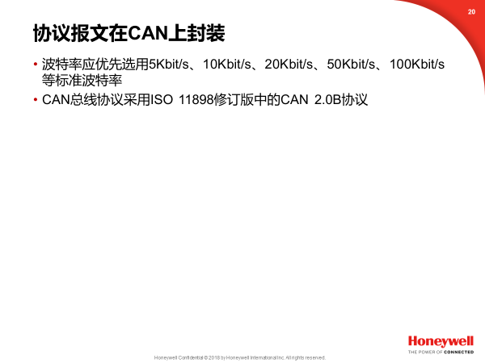
0 | 设定 | 1 | 1 | 设定 | 0 | 保留 | 保留 | 设定 | 设定 | 自动 | 0 | 1

FECbus协议在CAN总线中的封装

FECbus | 报文头 |  |  |  |  |  |  | 报文
数据格式 | 帧类型 | 目标地址 | 优先级(PA) | 源地址 | 报文编号 | 分组编号 | 数据长度 | 数据0～数据7 | 校验0～校验1
 | (FT) | (DA) |  | (SA) | (MN) | (TN) | (DLC)
CAN总线数据格式 | ID.28～ID.27 | ID.26～ID.21 | ID.20～ID.19 | ID.18～ID.13 | ID.12～ID.7 | ID.6～ID.0 | 数据长度 | 数据 | 校验
 |  |  |  |  |  |  | (DLC) | (DATA) | (CRC)
 | 仲裁场 |  |  |  |  |  | 控制场 | 数据场 | 校验场
 | （设定） |  |  |  |  |  | （设定） | （设定）

